Selektory a jejich specifičnost
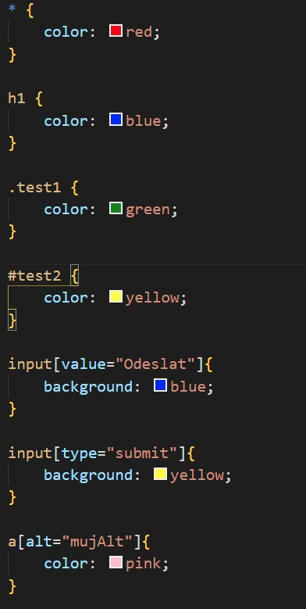
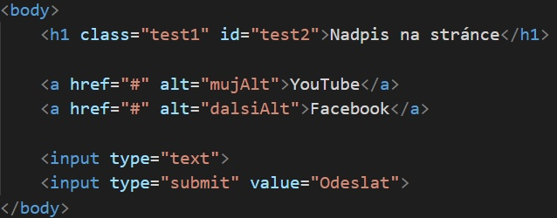
Typy selektorů | Příklad | Vysvětlení
Univerzální | * | vybere všechny elementy na stránce
Jméno elementu | h1 | vybere elementy, které mají dané jméno
Třídy (classy) | .test | vybere elementy, které u sebe mají třídu test
ID | #test | vybere elementy, které u sebe mají idéčko test
Atributy elementů | [type="submit"] | vybere elementy, které u sebe mají daný atribut
Více selektorů | h1, p | vybere všechny H1 a všechna p na stránce
Cesta ze selektorů | .about-us p | vybere všechna p, která mají rodičovský element s třídou about-us

Pseudo klásy | input:hover | CSS se aplikují na input po najetí myši
Pseudo elementy | input::placeholder | CSS se aplikují na placeholder v inputu

Specificita selektorů | (od nejméně specifický, až po nejvíce specifický)
Název tagu | h1 | základní
Třída (class) | .test | silnější než název tagu
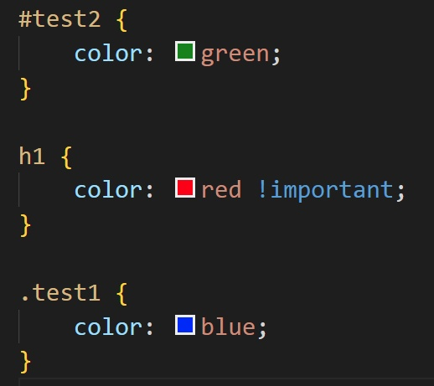
ID | #test | silnější než název tagu a třída
Important | !important | nejsilnější nade vše

 |  |  | ID test2 je silnější než třída test1 a než název elementu h1. Ale protože h1 má u sebe important a ten přebije úplně vše, tak výsledný nadpis H1 bude červený (nebude zelený, ani modrý)

